云南垫付服装费
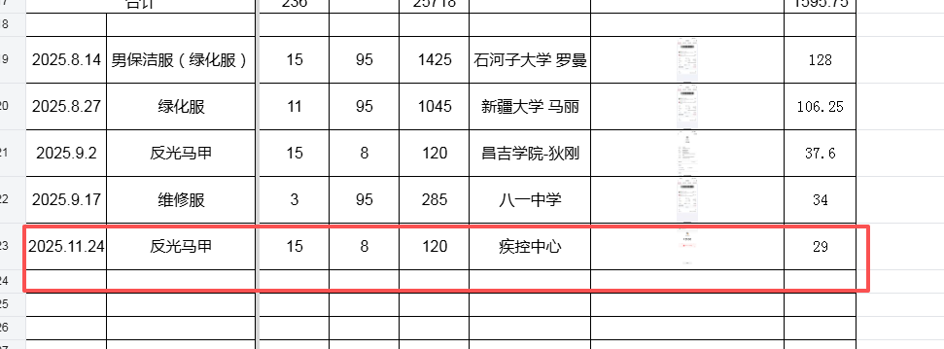

11月结算云南垫付费用149元
放在八一中学结算

云南垫付招投标费用
